Portada
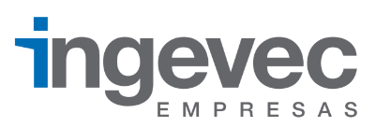
Estados financieros Ingevec S.A.

